敵使用書
桃太郎最強伝説 敵キャラ

敵キャライメージ

敵の種類

敵
敵
 | 右の図のように基本的に敵キャラは一定のパターン、早く動く、ランダムに動く敵があって、すべて主人公を見つけてきた場合、主人公に近づいてくる。（ただし必要なければ種類を減らしてもよい）

ドドドドッ！！
敵

敵
敵
敵

敵
！
桃

 | 敵は3種類いて見た目は鬼です。赤はすごく早く動いて、青は一定のパターンで動き、黄色はランダムで動きます。（ただし必要なければ種類を減らしてもよい）

敵のダメージ

-1
 | 受けるダメージはすべて一で接触しても攻撃されてもすべて一である。
敵
桃

-1
桃
敵

 | 敵キャラの体力は主人公の一撃で死ぬ。
敵
桃
一撃必殺

敵の移動スピード

敵早い
 | 移動スピードは主人公より同じのと速いやつがいる

敵

桃

敵キャラ大きさ

 | 桃太郎と同じ大きさ

桃
敵

敵キャラ攻撃方法

 | 手に持っている金棒や、突進で攻撃速度は少し遅め。
敵
桃

桃
敵

ボス敵仕様書
桃太郎最強伝説 ボス敵

ボス敵 イメージ

ボス的攻撃方法

 | 攻撃は巨大な金棒を振るってきたり、突進してきます攻撃速度は遅く。

ボス
ボス
ボス
ボス

ボス敵移動

 | 桃太郎を延々と追いかける、移動速度はのろのろと遅く

ボス
桃

ボス敵耐久
ボス
ＨＰ13
-1
桃
ダメージ覚悟
 | ボス敵の耐久力はダメージ受ける覚悟で連続で攻撃し続けて10秒くらい、ノーダメージだと２５秒くらい。 ＨＰだと１３ぐらい。

ボス
ＨＰ13
ノーダメージ
桃

ボス的大きさ

ボス
 | 桃太郎より巨大にしてください。

桃

ボス敵見た目

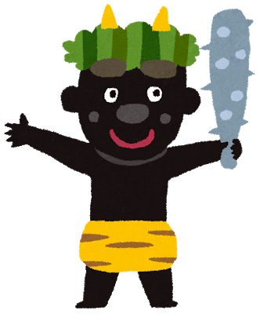 | 黒色で強そうにしてください。

